2025_Investigación
 |  |  |  |  |  |  |  |  |  |  | Unidade de Análises e Programas

2025_Investigación_información xeral
Fontes: OPI; SAID; SUXI; PeopleNet
Data do informe: abril 2026; corrección grupos investigación xullo 2026

2025_INVESTIGACIÓN

2025_Grupos de investigación
TESES DOUTORAMENTO 2025
nº teses lidas | 173
PUBLICACIÓNS CIENTÍFICAS 2025
Consultar portal de investigación | https://portalcientifico.uvigo.gal/
PUBLICACIÓNS PROPIAS 2025
Monografías | 5
Revistas | 16

GRUPOS DE INVESTIGACIÓN 2025 | Artes e Humanidades | Ciencias | Ciencias da Saúde | Ciencias Sociais e Xurídicas | Enxeñaría e Arquitectura | Total | Estranxeiros/as
nº de grupos de investigación* | 26 | 46 | 10 | 48 | 49 | 179
nº de membros grupos de investigación** | 325 | 601 | 129 | 548 | 595 | 2,198 | 299
nº de membros mulleres | 204 | 303 | 87 | 289 | 197 | 1,080 | 161 |  | * Asignación do ámbito segundo a rama de coñecemento do/a IP/coordinador/a.
nº de coordinadores/as e/ou investigadores/as principais | 35 | 63 | 11 | 56 | 57 | 222 |  |  | ** Ao persoal externo á Uvigo, persoal investigador, estudantes…que non teñen rama de coñecemento asignada en SUXI,
nº de mulleres coordinadora e/ou Investigadora principal | 20 | 25 | 6 | 27 | 11 | 89 |  |  | asignóuselles o ámbito do/a IP/coordinador/a do seu grupo de investigación

Participantes en proxectos de investigación Por categoría e ámbito | Artes e Humanidades |  |  | Ciencias |  |  | Ciencias da Saúde |  |  | Ciencias Sociais e Xurídicas |  |  | Enxeñaría e Arquitectura |  |  | Total
 | Homes | Mulleres | Total ámbito | Homes | Mulleres | Total ámbito | Homes | Mulleres | Total ámbito | Homes | Mulleres | Total ámbito | Homes | Mulleres | Total ámbito
Catedrático/a de Escola Universitaria | 1 |  | 1 | 1 | 2 | 3 |  |  |  | 1 | 1 | 2 | 2 |  | 2 | 8
Catedrático/a de Universidade | 7 | 6 | 13 | 63 | 29 | 92 | 5 | 6 | 11 | 24 | 19 | 43 | 60 | 19 | 79 | 238
Profesor/a Asociado/a | 1 |  | 1 | 1 |  | 1 |  |  |  |  |  |  |  |  |  | 2
Profesor/a Axudante Doutor/a | 4 |  | 4 |  | 2 | 2 |  |  |  | 2 | 7 | 9 | 12 | 7 | 19 | 34
Profesor/a Contratado/a Doutor/a |  | 3 | 3 | 2 | 4 | 6 | 1 | 2 | 3 | 7 | 14 | 21 | 19 | 3 | 22 | 55
Profesor/a Emérito/a |  |  |  | 3 |  | 3 |  |  |  | 1 |  | 1 |  |  |  | 4
Profesor/a Interino/a de substitución |  |  |  | 1 |  | 1 |  |  |  | 2 | 1 | 3 | 1 | 1 | 2 | 6
Profesor/a permanente laboral | 5 |  | 5 | 3 |  | 3 |  |  |  | 9 | 10 | 19 | 13 | 3 | 16 | 43
Profesor/a Titular de Escola Universitaria |  |  |  | 1 |  | 1 |  |  |  | 1 |  | 1 | 1 | 1 | 2 | 4
Profesor/a Titular de Universidade | 9 | 19 | 28 | 44 | 44 | 88 | 8 | 11 | 19 | 34 | 50 | 84 | 72 | 40 | 112 | 331
Total | 27 | 28 | 55 | 119 | 81 | 200 | 14 | 19 | 33 | 81 | 102 | 183 | 180 | 74 | 254 | 725

Nº de sexenios obtidos no ano 2025 | Homes | Mulleres | Total
Artes e Humanidades | 4 | 11 | 15
Ciencias | 18 | 18 | 36
Ciencias da Saúde | 5 | 10 | 15
Ciencias Sociais e Xurídicas | 17 | 24 | 41
Enxeñaría e Arquitectura | 30 | 12 | 42
Total | 74 | 75 | 149

RECURSOS EXTERNOS CAPTADOS 2025 | IMPORTES
PROXECTOS INVESTIGACIÓN ADMON. XERAL DO ESTADO | 16,379,924.00 €
PROXECTOS INVESTIGACIÓN ADMON. AUTONÓMICA | 7,884,958.45 €
CONVENIOS, FUNDACIÓNS E OUTROS | 930,987.75 €
PROXECTOS INVESTIGACIÓN EUROPEOS | 9,265,901.13 €
PROXECTOS INVESTIGACIÓN INTERREG. | 1,176,587.47 €
INFRAESTRUCTURAS FONDOS FEDER (INFRAESTRUCTURAS) | 0.00 €
FACTURACIÓN CACTI | 190,588.34 €
FACTURACIÓN CINBIO | 20,088.46 €
FACTURACIÓN CITI | 0.00 €
FACTURACIÓN ECIMAT | 6,473.53 €
CONTRATACIÓN I+D (sinatura no 2025) | 9,654,305.91 €
CONTRATACIÓN I+D (prórrogas anualidades anteriores) | 29,695.33 €
INOU | 58,992.00 €
INPO | 39,000.00 €
TOTAL | 45,637,502.37 €
ORZAMENTO VIGO 2024 (PREVISIÓNS INICIAIS) | 248,362,080.00 €
% | 18.38%

2025_Proxectos
 |  |  |  |  |  |  |  |  |  |  | Unidade de Análises e Programas

2025_Proxectos de investigación segundo convocatoria
Fontes: OPI; SAID; Servizos de RRHH de Investigación; SUXI; PeopleNet
Data do informe: abril 2026

2025_INVESTIGACIÓN

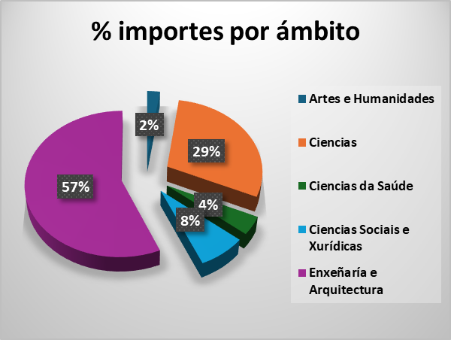

PROXECTOS SEGUNDO CONVOCATORIA | Artes e Humanidades |  | Ciencias |  | Ciencias da Saúde |  | Ciencias Sociais e Xurídicas |  | Enxeñaría e Arquitectura |  | Total número | Total importe
 | Número | Importe | Número | Importe | Número | Importe | Número | Importe | Número | Importe
E - CENTRAL DO ESTADO | 1 | 97,500.00 € | 16 | 2,934,145.00 € | 5 | 944,753.00 € | 1 | 60,125.00 € | 25 | 12,343,401.00 € | 48 | 16,379,924.00 €
EUROPEOS_HORIZONTE EUROPA |  |  | 7 | 2,492,943.33 € |  |  | 3 | 588,500.00 € | 9 | 5,868,027.73 € | 19 | 8,949,471.06 €
EUROPEOS_INTERREXIONAIS |  |  | 2 | 236,850.75 € | 1 | 176,250.00 € | 4 | 614,014.61 € | 1 | 149,472.11 € | 8 | 1,176,587.47 €
EUROPEOS_OUTROS |  |  | 4 | 186,414.37 € |  |  |  |  | 1 | 130,015.70 € | 5 | 316,430.07 €
INOU | 2 | 9,832.00 € | 2 | 9,832.00 € |  |  | 4 | 19,664.00 € | 4 | 19,664.00 € | 12 | 58,992.00 €
INPO |  |  | 2 | 15,600.00 € |  |  | 1 | 7,800.00 € | 2 | 15,600.00 € | 5 | 39,000.00 €
X - XUNTA DE GALICIA | 3 | 660,000.00 € | 19 | 4,114,233.00 € | 1 | 340,000.00 € | 5 | 1,169,000.00 € | 11 | 1,601,725.45 € | 39 | 7,884,958.45 €
O - OUTROS (convenios, fundacións e outros) | 2 | 60,000.00 € | 6 | 545,040.00 € | 1 | 5,000.00 € | 7 | 259,647.75 € | 2 | 61,300.00 € | 18 | 930,987.75 €
Total | 8 | 827,332.00 € | 58 | 10,535,058.45 € | 8 | 1,466,003.00 € | 25 | 2,718,751.36 € | 55 | 20,189,205.99 € | 154 | 35,736,350.80 €

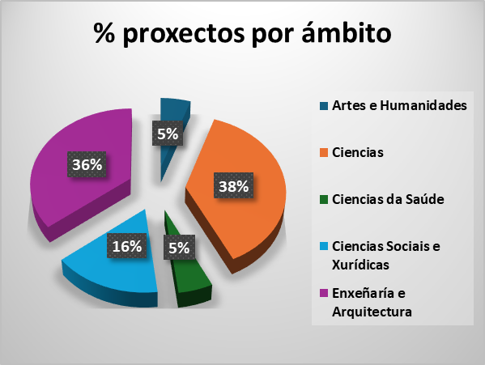

PROXECTOS SEGUNDO ÁREA E SEXO DO IP | Artes e Humanidades |  | Ciencias |  | Ciencias da Saúde |  | Ciencias Sociais e Xurídicas |  | Enxeñaría e Arquitectura |  | Total
 | Homes | Mulleres | Homes | Mulleres | Homes | Mulleres | Homes | Mulleres | Homes | Mulleres
E - CENTRAL DO ESTADO |  | 1 | 7 | 9 | 2 | 3 | 1 |  | 15 | 10 | 48
EUROPEOS_HORIZONTE EUROPA |  |  | 3 | 4 |  |  | 3 |  | 9 |  | 19
EUROPEOS_INTERREXIONAIS |  |  | 1 | 1 | 1 |  |  | 4 |  | 1 | 8
EUROPEOS_OUTROS |  |  | 3 | 1 |  |  |  |  | 1 |  | 5
INOU | 2 |  |  | 2 |  |  | 2 | 2 | 1 | 3 | 12
INPO |  |  | 1 | 1 |  |  |  | 1 | 1 | 1 | 5
X - XUNTA DE GALICIA | 1 | 2 | 7 | 12 | 1 |  | 4 | 1 | 8 | 3 | 39
O - OUTROS (convenios, fundacións e outros) | 1 | 1 | 3 | 3 |  | 1 | 4 | 3 | 1 | 1 | 18
Total | 4 | 4 | 25 | 33 | 4 | 4 | 14 | 11 | 36 | 19 | 154

2025_Centros singulares_proxect
 |  |  |  |  |  |  |  |  | Unidade de Análises e Programas

2025_Captación de recursos de investigación
Centros singualares
Fontes: Centros singulares; OPI; SAID; SUXI; PeopleNet
Data do informe: abril 2026

2025_CAPTACIÓN DE PROXECTOS

% recursos captados centros singulares sobre total da UVigo
 | Captación total Uvigo |  | Captación Centros Singulares |  | % Centros Singulares sobre total
Tipo | Nº proxectos | Importes | Proxectos | Importe | % sobre total | % importe sobre total
E - CENTRAL DO ESTADO | 48 | 16,379,924.00 € | 41 | 15,340,296.00 € | 85.42% | 93.65%
EUROPEOS_HORIZONTE EUROPA | 19 | 8,949,471.06 € | 14 | 7,560,068.10 € | 73.68% | 84.48%
EUROPEOS_INTERREXIONAIS | 8 | 1,176,587.47 € | 2 | 298,944.22 € | 25.00% | 25.41%
EUROPEOS_OUTROS | 5 | 316,430.07 € | 4 | 307,653.52 € | 80.00% | 97.23%
INOU | 12 | 58,992.00 € | 3 | 14,748.00 € | 25.00% | 25.00%
INPO | 5 | 39,000.00 € | 4 | 31,200.00 € | 80.00% | 80.00%
O - OUTROS (convenios, fundacións e outros) | 18 | 930,987.75 € | 6 | 526,340.00 € | 33.33% | 56.54%
X - XUNTA DE GALICIA | 39 | 7,884,958.45 € | 24 | 5,117,225.45 € | 61.54% | 64.90%
Total | 154 | 35,736,350.80 € | 98 | 29,196,475.29 € | 63.64% | 81.70%

 |  |  |  |  | Recursos captados segundo categoría IP
Recursos captados segundo tipoloxía
Centro singular | Tipoloxía | Nº proxectos captados | Suma de importes |  | Centro singular | Categoría IP | Nº proxectos captados | Suma de importes
AtlanTTic | E - CENTRAL DO ESTADO | 9 | 9,947,871.00 € |  | AtlanTTic | Catedrático/a de Universidade | 7 | 2,684,406.00 €
AtlanTTic | EUROPEOS_HORIZONTE EUROPA | 4 | 4,037,137.73 € |  | AtlanTTic | Persoal contratado con cargo a proxectos | 1 | 181,152.96 €
AtlanTTic | EUROPEOS_OUTROS | 1 | 130,015.70 € |  | AtlanTTic | Persoal de programas de investigación | 1 | 115,000.00 €
AtlanTTic | INOU | 1 | 4,916.00 € |  | AtlanTTic | Profesor/a Axudante Doutor/a | 2 | 143,794.42 €
AtlanTTic | X - XUNTA DE GALICIA | 3 | 624,412.00 € |  | AtlanTTic | Profesor/a Contratado/a Doutor/a | 1 | 4,916.00 €
CIM | E - CENTRAL DO ESTADO | 14 | 2,362,445.00 € |  | AtlanTTic | Profesor/a permanente laboral | 1 | 89,412.00 €
CIM | EUROPEOS_OUTROS | 2 | 140,883.02 € |  | AtlanTTic | Profesor/a Titular de Universidade | 5 | 11,525,671.05 €
CIM | INOU | 1 | 4,916.00 € |  | CIM | Catedrático/a de Universidade | 11 | 2,615,945.00 €
CIM | INPO | 2 | 15,600.00 € |  | CIM | Persoal de programas de investigación | 12 | 728,524.02 €
CIM | O - OUTROS (convenios, fundacións e outros) | 2 | 83,000.00 € |  | CIM | Profesor/a Titular de Universidade | 6 | 1,081,875.00 €
CIM | X - XUNTA DE GALICIA | 8 | 1,819,500.00 € |  | CINBIO | Catedrático/a de Universidade | 15 | 4,381,607.28 €
CINBIO | E - CENTRAL DO ESTADO | 9 | 1,823,607.00 € |  | CINBIO | Persoal contratado con cargo a proxectos | 2 | 46,400.00 €
CINBIO | EUROPEOS_HORIZONTE EUROPA | 6 | 2,311,790.37 € |  | CINBIO | Persoal de programas de investigación | 5 | 585,000.00 €
CINBIO | EUROPEOS_INTERREXIONAIS | 1 | 149,472.11 € |  | CINBIO | Profesor/a Axudante Doutor/a | 1 | 4,916.00 €
CINBIO | EUROPEOS_OUTROS | 1 | 36,754.80 € |  | CINBIO | Profesor/a Titular de Universidade | 5 | 960,157.00 €
CINBIO | INOU | 1 | 4,916.00 € |  | CINTECX | Catedrático/a de Universidade | 10 | 1,329,553.45 €
CINBIO | O - OUTROS (convenios, fundacións e outros) | 3 | 422,040.00 € |  | CINTECX | Persoal de programas de investigación | 2 | 115,328.00 €
CINBIO | X - XUNTA DE GALICIA | 7 | 1,229,500.00 € |  | CINTECX | Profesor/a Axudante Doutor/a | 1 | 7,800.00 €
CINTECX | E - CENTRAL DO ESTADO | 9 | 1,206,373.00 € |  | CINTECX | Profesor/a Contratado/a Doutor/a | 1 | 125,250.00 €
CINTECX | EUROPEOS_HORIZONTE EUROPA | 2 | 664,515.00 € |  | CINTECX | Profesor/a Titular de Universidade | 3 | 919,170.00 €
CINTECX | INPO | 2 | 15,600.00 € |  | ECOBAS | Catedrático/a de Universidade | 3 | 1,139,125.00 €
CINTECX | O - OUTROS (convenios, fundacións e outros) | 1 | 21,300.00 € |  | ECOBAS | Profesor/a Emérito/a | 1 | 94,500.00 €
CINTECX | X - XUNTA DE GALICIA | 3 | 589,313.45 € |  | ECOBAS | Profesor/a Titular de Universidade | 2 | 316,972.11 €
ECOBAS | EUROPEOS_HORIZONTE EUROPA | 2 | 546,625.00 € |  | Total |  | 98 | 29,196,475.29 €
ECOBAS | EUROPEOS_INTERREXIONAIS | 1 | 149,472.11 €
ECOBAS | X - XUNTA DE GALICIA | 3 | 854,500.00 €
Total |  | 98 | 29,196,475.29 €

